低风险组合
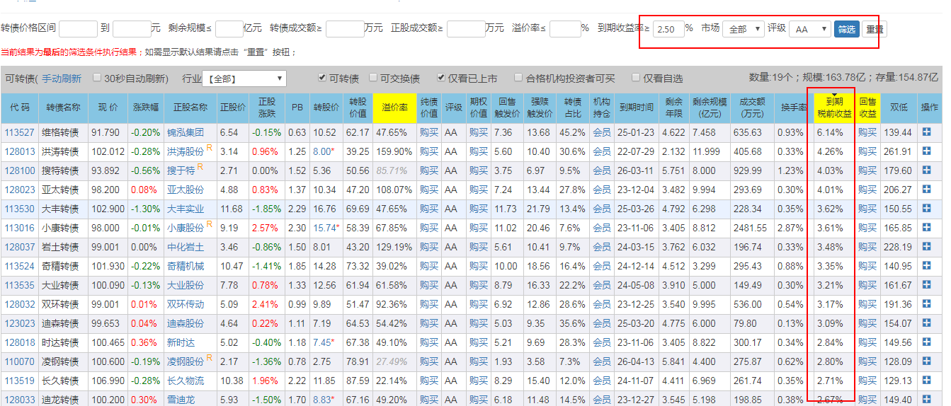
步骤 | 描述 | 可转债统计
1 | 确定税前收益率为2.0%（1.4%(最低收益率) + 0.6%(税率)） | 挑选次数 | 代码 | 名称 | 现价 | 转股价 | 正股价 | 到期税前收益(%) | 到期税后收益(%) | 债券评级 | 剩余年限 | 合计
2 | 根据评级从高到低排序 | 1 | 110059 | 浦发转债 | 103.500 | 15.05 | 10.49 | 2.50 | 1.90 | AAA | 5.381 | 32
3 | 查看所有AAA跟AA+评级的可转债，记录到表格中 |  | 113021 | 中信转债 | 106.500 | 7.22 | 5.05 | 2.41 | 1.69 | AAA | 4.729
4 | 锁定评级为AAA，调整收益率为1.5% |  | 110064 | 建工转债 | 103.250 | 4.65 | 3.63 | 2.85 | 2.15 | AA+ | 5.526
5 | 锁定评级为AA+，调整收益率为1.75% |  | 113516 | 苏农转债 | 103.270 | 5.67 | 4.43 | 2.72 | 2.04 | AA+ | 4.142
6 | 锁定评级为AA，对收益率进行排序 |  | 113017 | 吉视转债 | 101.000 | 2.95 | 2.13 | 2.43 | 1.91 | AA+ | 3.545
 |  |  | 127011 | 中鼎转2 | 104.77 | 11.79 | 8.0 | 2.06 | 1.48 | AA+ | 4.742
 |  |  | 110045 | 海澜转债 | 96.680 | 12.02 | 6.21 | 3.11 | 2.54 | AA+ | 4.090
 |  | 2 | 110053 | 苏银转债 | 109.00 | 7.56 | 5.90 | 1.94 | 1.21 | AAA | 4.756
 |  |  | 113026 | 核能转债 | 101.09 | 6.20 | 4.08 | 1.75 | 1.36 | AAA | 4.844
 |  |  | 127016 | 鲁泰转债 | 105.00 | 9.01 | 7.67 | 1.79 | 1.28 | AA+ | 5.827
 |  |  | 110047 | 山鹰转债 | 109.02 | 3.34 | 2.90 | 1.85 | 1.12 | AA+ | 4.449
 |  |  | 110068 | 龙净转债 | 105.15 | 10.93 | 8.71 | 1.59 | 1.11 | AA+ | 5.784
 |  | 3 | 113527 | 维格转债 | 91.79 | 10.52 | 6.54 | 6.14 | 5.32 | AA | 4.622
 |  |  | 128013 | 洪涛转债 | 102.01 | 8.00 | 3.14 | 4.26 | 3.23 | AA | 2.132
 |  |  | 128100 | 搜特转债 | 93.89 | 5.36 | 2.71 | 4.03 | 3.46 | AA | 5.751
 |  |  | 128023 | 亚太转债 | 98.20 | 10.34 | 4.88 | 4.01 | 3.33 | AA | 3.482
 |  |  | 113530 | 大丰转债 | 102.90 | 16.76 | 11.68 | 3.62 | 2.81 | AA | 4.792
 |  |  | 113016 | 小康转债 | 98.00 | 15.74 | 9.19 | 3.61 | 3.02 | AA | 3.405
 |  |  | 128037 | 岩土转债 | 99 | 8.01 | 3.46 | 3.48 | 2.85 | AA | 3.762
 |  |  | 113524 | 奇精转债 | 101.93 | 14.28 | 10.47 | 3.35 | 2.62 | AA | 4.512
 |  |  | 113535 | 大业转债 | 100.09 | 12.56 | 7.78 | 3.21 | 2.58 | AA | 3.910
 |  |  | 128032 | 双环转债 | 99 | 9.89 | 5.09 | 3.17 | 2.60 | AA | 3.540
 |  |  | 123023 | 迪森转债 | 99.653 | 7.19 | 4.64 | 3.09 | 2.50 | AA | 4.775
 |  |  | 128018 | 时达转债 | 100.47 | 7.45 | 5.02 | 2.84 | 2.25 | AA | 3.405
 |  |  | 110070 | 凌钢转债 | 100.60 | 2.75 | 2.17 | 2.80 | 2.24 | AA | 5.841
 |  |  | 113579 | 长久转债 | 106.99 | 11.85 | 10.38 | 2.71 | 1.90 | AA | 4.411
 |  |  | 128033 | 迪龙转债 | 100.02 | 8.83 | 5.93 | 2.67 | 2.13 | AA | 3.545
 |  |  | 113027 | 华钰转债 | 101.27 | 10.17 | 7.66 | 2.66 | 2.10 | AA | 5.008
 |  |  | 123004 | 铁汉转债 | 100.40 | 3.98 | 2.57 | 2.62 | 2.08 | AA | 3.521
 |  |  | 110066 | 盛屯转债 | 100.05 | 4.92 | 3.97 | 2.56 | 2.06 | AA | 5.726
 |  |  | 128064 | 司尔转债 | 102.02 | 6.07 | 4.79 | 2.50 | 1.93 | AA | 4.827
 |  |  | 113508 | 新凤转债 | 102.25 | 15.78 | 10.22 | 2.50 | 1.89 | AA | 3.874

